【廃止・復旧工事】32条協議（警察提出分）
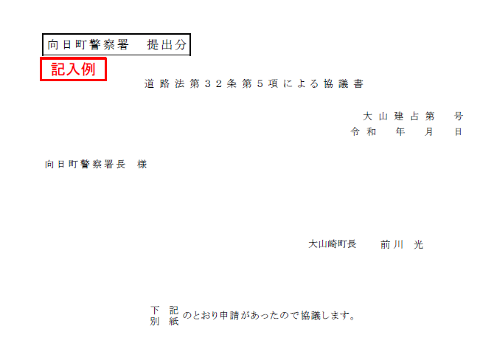
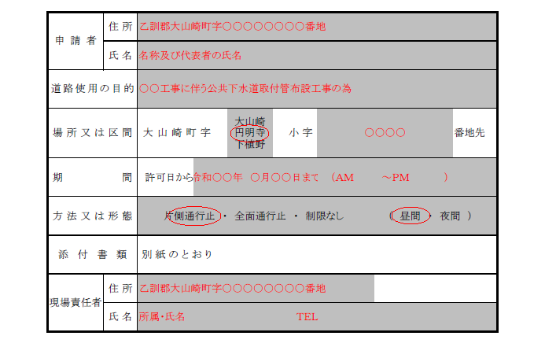
向日町警察署 提出分

 |  |  | 道路法第３２条第５項による協議書

 |  |  |  |  |  |  |  |  |  | 0 | 大山建占第 |  |  | 0 | 号
 |  |  |  |  |  |  |  |  |  | 年 月 日

向日町警察署長 様

 |  |  |  |  |  |  |  |  | 大山崎町長 |  |  | 0

 |  |  |  | 下記 | のとおり申請があったので協議します。
 |  |  |  | 別紙

申請者 | 住所 | 0
 | 氏名 | 0
道路使用の目的
場所又は区間 |  |  |  |  |  | 大山崎 |  | 0 |  |  |  |  |  | 地内
 |  | 大山崎町字 |  |  |  | 円明寺 | 小字 |  |  |  |  |  |  | 地先
 |  |  |  |  |  | 下植野 |  |  |  |  |  |  |  | 付近
期 間 |  | 許可日から |  |  |  |  |  |  | （ |  |  |  | ）
方法又は形態 |  | 片側通行止 ・ 全面通行止 ・ 制限なし |  |  |  |  |  |  |  | （ 昼間 ・ 夜間 ）
添付書類 |  | 別紙のとおり
現場責任者 | 住所
 | 氏名

【廃止・復旧工事】32条協議（建設課保管分）
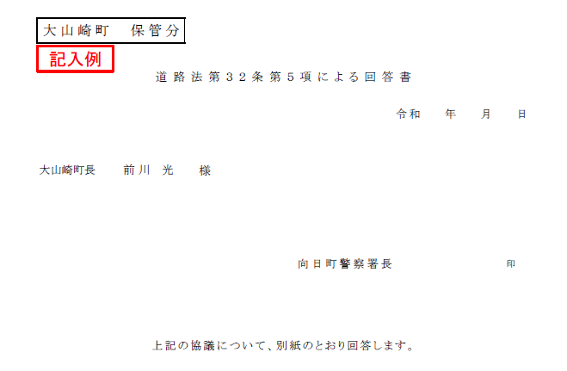
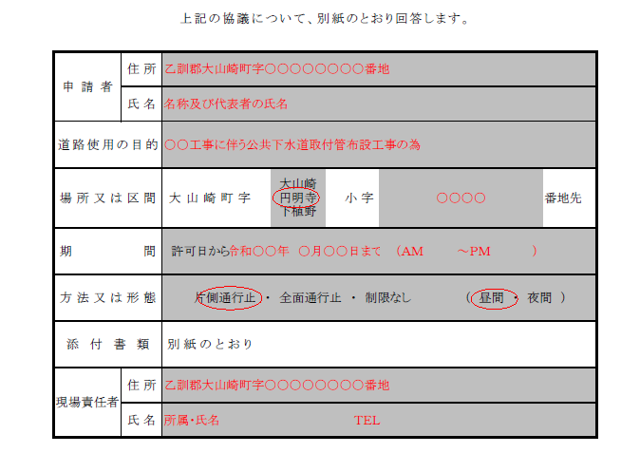
大山崎町 保管分 |  |  |  |  |  |  |  |  |  |  |  |  |  | 0 | 大山建占第 |  |  | 0 | 号

 |  |  |  | 道路法第３２条第５項による回答書

 |  |  |  |  |  |  |  |  |  |  |  |  |  | 年 月 日

大山崎町長 |  | 0 |  |  | 様

 |  |  |  |  |  |  | 向日町警察署長

 |  |  |  | 上記の協議について、別紙のとおり回答します。

申請者 | 住所 |  | 0
 | 氏名 |  | 0 |  |  |  |  |  | 0
道路使用の目的 |  |  | 0
場所又は区間 |  |  |  |  |  | 大山崎 |  |  |  | 0 |  |  |  |  |  |  | 地内
 |  |  | 大山崎町字 |  |  | 円明寺 | 小字 |  |  |  |  |  |  |  |  |  | 地先
 |  |  |  |  |  | 下植野 |  |  |  |  |  |  |  |  |  |  | 付近
期 間 |  |  | 許可日から |  | 0 |  |  |  |  |  | （ | 0 |  |  |  | ）
方法又は形態 |  |  | 片側通行止 ・ 全面通行止 ・ 制限なし |  |  |  |  |  |  |  |  |  | （ 昼間 ・ 夜間 ）
添付書類 |  |  | 別紙のとおり
現場責任者 | 住所 |  | 0
 | 氏名 |  | 0 |  |  |  |  | 0

